6.1
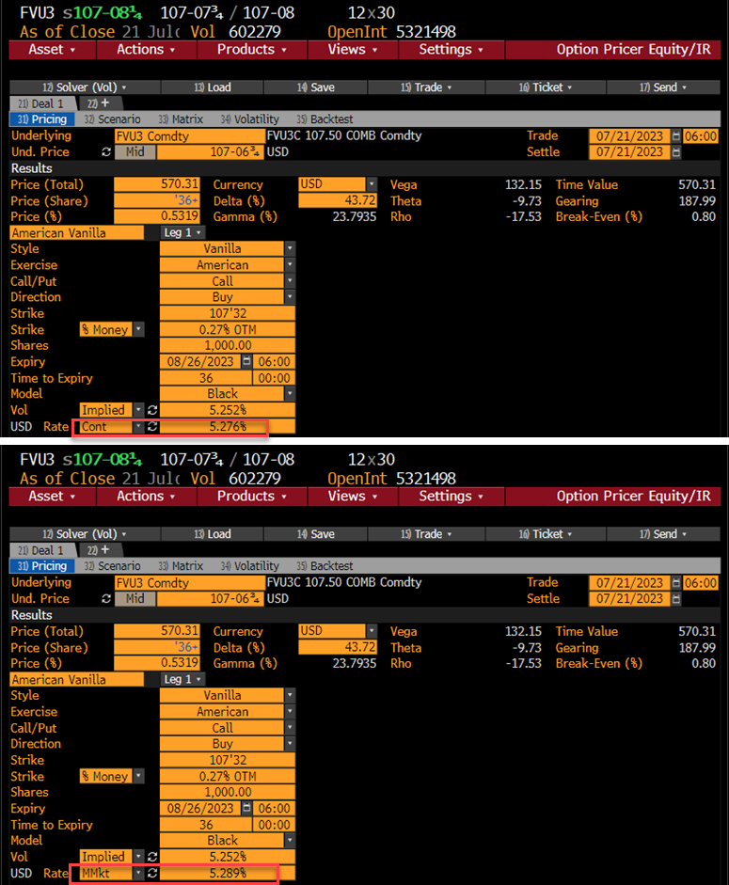
債券先物 (Blackモデル) |  | (B列 数式/コメント)
pc: コール=1, プット= -1 | 1
取引日 | 2023-07-21
満期日 | 2023-08-26
Ｆ: 先物価格 | 107.21094 | =107-6 3/4
X : 行使価格 | 107.50000
σ: ボラティリティー | 5.2520%
r : リスクフリーレート | 5.2760% | 連続複利
(基本的計算項目)
満期日数 | 36 | =B4-B3
T : オプション満期年数 | 0.09863 | =B10/365
DT : ディスカウント | 0.99481 | =EXP(-B8*B11)
σ√T | 0.01649 | =B7*B11^0.5
(オプション計算項目)
d1*pc | -0.1550 | =B2*(LN(B5/B6)/B13+B13/2)
d2*pc | -0.1715 | =B2*(LN(B5/B6)/B13-B13/2)
N(d1*pc) | 0.4384 | =NORMDIST(B15,0,1,1)
N(d2*pc) | 0.4319 | =NORMDIST(B16,0,1,1)
n(d1*pc) | 0.3942 | =NORMDIST(B15,0,1,0)
ブラックコア | 0.5713 | =B2*(B5*B17-B6*B18)
オプション NPV | 0.5683 | =B12*B20 | (注)Bloomberg価格は36.5/64へrounded(取引所のルールと思われる)
デルタ | 0.4361 | =B2*B12*B17
ガンマ | 0.2218 | =B12*B19/(B5*B13) | セータ第1項 | 3.5336 | =B5*B19*B7/(2*B11^0.5)
ベガ | 13.2031 | =B12*B5*B11^0.5*B19 | セータ第2項 | -2.4799 | =B2*-B8*B5*B17
セータ | -0.0095 | =-B12*SUM(F23:F25)/365 | セータ第3項 | 2.4497 | =B2*B8*B6*B18

5.8old
BSモデル モンテカルロ シミュレーション例

パラメータ: dt=1/52 |  |  |  | (r- .5σ2)
So | K | r | σ | x dt | σ√ dt |  | DF
100 | 110 | 0.100% | 30% | -0.085% | 0.041602514717 |  | 0.999846 |  | H6=EXP(-C6*8/52)
 |  |  |  | E6=(C6-0.5*D6^2)*(1/52), | F6=D6*(1/52)^0.5

 |  |  |  |  |  |  |  |  | 8週後 | Call価格
 |  | Week -> |  |  |  |  |  |  | 株価S | 0.69274205177 | K10=AVERAGE(K12:K31)*H6
Scenario | So | 1 | 2 | 3 | 4 | 5 | 6 | 7 | 8 | max(S-K) |  | 正規乱数: =NORMSINV( RAND() )
#1 | 100 | 107.4 | 101.2 | 105.1 | 107.0 | 108.0 | 109.0 | 104.2 | 106.1 | 0.0 |  | #1 | 1.7275 | -1.4066 | 0.9425 | 0.4541 | 0.2335 | 0.2325 | -1.0502 | 0.4543
12行計算式 : N12=NORMSINV(RAND())
O12=NORMSINV(RAND())
・・・・・・・・・
#2 | 100 | 96.3 | 99.0 | 94.1 | 97.1 | 88.3 | 85.3 | 83.2 | 82.8 | 0.0 |  | #2 | -0.8968 | 0.6881 | -1.1796 | 0.7686 | -2.2664 | -0.8256 | -0.5807 | -0.0881
#3 | 100 | 102.5 | 105.8 | 109.9 | 109.5 | 110.2 | 102.8 | 108.0 | 110.7 | 0.7 |  | #3 | 0.6159 | 0.7812 | 0.9410 | -0.0715 | 0.1608 | -1.6512 | 1.2083 | 0.6313
12行計算式 : C12=B12*EXP($E$6+$F$6*N12)
D12=C12*EXP($E$6+$F$6*O12)
・・・・・・・・・
#4 | 100 | 110.1 | 117.7 | 113.1 | 114.5 | 113.8 | 112.9 | 105.0 | 105.6 | 0.0 |  | #4 | 2.3279 | 1.6362 | -0.9457 | 0.3257 | -0.1396 | -0.1718 | -1.7210 | 0.1606
#5 | 100 | 88.9 | 99.6 | 101.4 | 104.7 | 108.2 | 112.3 | 115.8 | 113.9 | 3.9 |  | #5 | -2.8159 | 2.7489 | 0.4691 | 0.7752 | 0.8187 | 0.9149 | 0.7665 | -0.3795
#6 | 100 | 99.1 | 95.9 | 100.1 | 102.0 | 104.3 | 102.0 | 99.4 | 102.7 | 0.0 |  | #6 | -0.1970 | -0.7750 | 1.0466 | 0.4921 | 0.5535 | -0.5322 | -0.5867 | 0.8067
#7 | 100 | 93.3 | 95.0 | 87.3 | 93.6 | 99.2 | 97.1 | 98.7 | 96.5 | 0.0 |  | #7 | -1.6378 | 0.4489 | -2.0171 | 1.7017 | 1.4086 | -0.4839 | 0.4190 | -0.5373
#8 | 100 | 94.9 | 93.9 | 94.4 | 101.6 | 99.9 | 96.8 | 97.8 | 97.9 | 0.0 |  | #8 | -1.2355 | -0.2315 | 0.1379 | 1.7901 | -0.3896 | -0.7388 | 0.2827 | 0.0435
#9 | 100 | 102.6 | 103.9 | 105.2 | 114.7 | 112.2 | 109.9 | 100.9 | 96.1 | 0.0 |  | #9 | 0.6485 | 0.3097 | 0.3217 | 2.0925 | -0.5056 | -0.4859 | -2.0142 | -1.1491
#10 | 100 | 104.0 | 97.8 | 102.9 | 105.6 | 98.9 | 90.7 | 93.1 | 90.4 | 0.0 |  | #10 | 0.9548 | -1.4451 | 1.2330 | 0.6547 | -1.5642 | -2.0582 | 0.6613 | -0.7109
#11 | 100 | 93.0 | 98.5 | 94.6 | 92.8 | 91.8 | 90.9 | 94.8 | 93.0 | 0.0 |  | #11 | -1.7275 | 1.4066 | -0.9425 | -0.4541 | -0.2335 | -0.2325 | 1.0502 | -0.4543
#12 | 100 | 103.7 | 100.7 | 105.7 | 102.3 | 112.3 | 116.1 | 118.8 | 119.2 | 9.2 |  | #12 | 0.8968 | -0.6881 | 1.1796 | -0.7686 | 2.2664 | 0.8256 | 0.5807 | 0.0881
#13 | 100 | 97.4 | 94.2 | 90.5 | 90.7 | 90.0 | 96.3 | 91.5 | 89.1 | 0.0 |  | #13 | -0.6159 | -0.7812 | -0.9410 | 0.0715 | -0.1608 | 1.6512 | -1.2083 | -0.6313
#14 | 100 | 90.7 | 84.7 | 88.0 | 86.7 | 87.1 | 87.7 | 94.1 | 93.4 | 0.0 |  | #14 | -2.3279 | -1.6362 | 0.9457 | -0.3257 | 0.1396 | 0.1718 | 1.7210 | -0.1606
#15 | 100 | 112.3 | 100.1 | 98.1 | 94.9 | 91.6 | 88.1 | 85.3 | 86.6 | 0.0 |  | #15 | 2.8159 | -2.7489 | -0.4691 | -0.7752 | -0.8187 | -0.9149 | -0.7665 | 0.3795
#16 | 100 | 100.7 | 104.0 | 99.4 | 97.3 | 95.0 | 97.1 | 99.4 | 96.0 | 0.0 |  | #16 | 0.1970 | 0.7750 | -1.0466 | -0.4921 | -0.5535 | 0.5322 | 0.5867 | -0.8067
#17 | 100 | 107.0 | 104.9 | 114.0 | 106.1 | 100.0 | 101.9 | 100.1 | 102.3 | 0.0 |  | #17 | 1.6378 | -0.4489 | 2.0171 | -1.7017 | -1.4086 | 0.4839 | -0.4190 | 0.5373
#18 | 100 | 105.2 | 106.1 | 105.4 | 97.8 | 99.3 | 102.3 | 101.0 | 100.7 | 0.0 |  | #18 | 1.2355 | 0.2315 | -0.1379 | -1.7901 | 0.3896 | 0.7388 | -0.2827 | -0.0435
#19 | 100 | 97.3 | 95.9 | 94.6 | 86.6 | 88.4 | 90.1 | 97.9 | 102.6 | 0.0 |  | #19 | -0.6485 | -0.3097 | -0.3217 | -2.0925 | 0.5056 | 0.4859 | 2.0142 | 1.1491
#20 | 100 | 96.0 | 101.9 | 96.7 | 94.0 | 100.3 | 109.1 | 106.1 | 109.2 | 0.0 |  | #20 | -0.9548 | 1.4451 | -1.2330 | -0.6547 | 1.5642 | 2.0582 | -0.6613 | 0.7109

